手順書
操作手順書 |  |  |  |  | 作成日時：2019/10/25-14:31:33

 | １．操作環境

 |  |  | シナリオファイル名 | C:\Users\Administrator\Desktop\動作確認手順\得意先納入先洗替処理.winsnr

 | ２．操作手順

 |  | ２．１．シナリオ：得意先納入先洗替処理
 |  |  | ２．１．１． [得意先納入先洗替処理 ]ウィンドウ |  |  | 確認日 | 結果
 |  |  | 画面 | 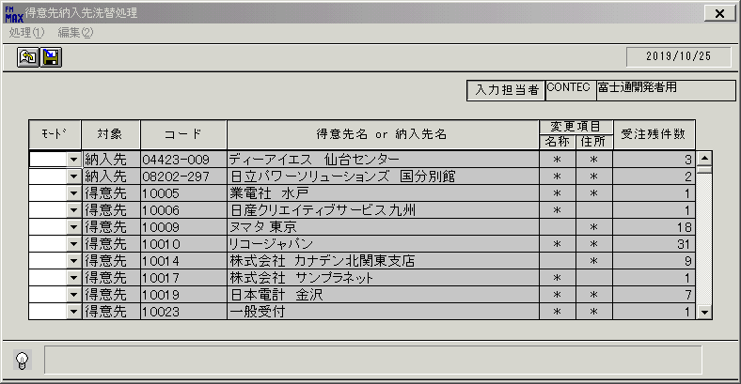
 |  |  | 操作内容 | 「得意先納入先洗替処理 」ウィンドウを初期表示します。

 |  |  | ２．１．２． [得意先納入先洗替処理 ]ウィンドウ |  |  | 確認日 | 結果
 |  |  | 画面 | 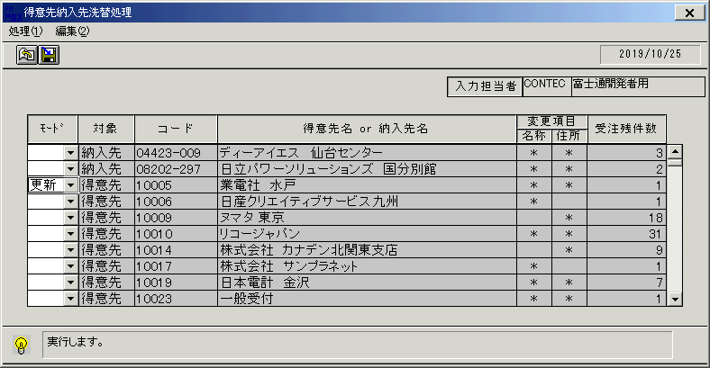
 |  |  | 操作内容 | 「モード」を「更新」に変更し、「登録」ボタンをクリックします。

 |  |  | ２．１．３． [得意先納入先洗替処理 ]ウィンドウ - [得意先納入先洗替処理 ]ウィンドウ |  |  | 確認日 | 結果
 |  |  | 画面 | 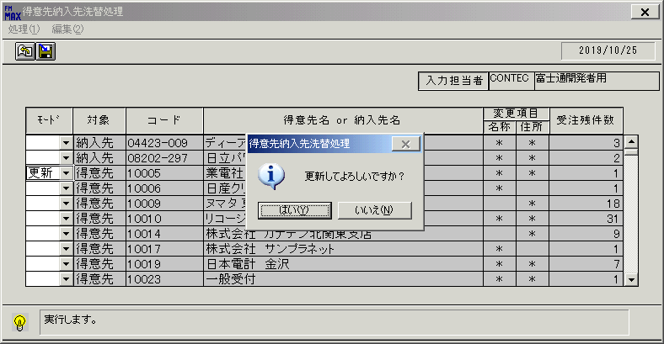
 |  |  | 操作内容 | 「はい」ボタンをクリックします。

 |  |  | ２．１．４． [得意先納入先洗替処理 ]ウィンドウ - [得意先納入先洗替処理 ]ウィンドウ |  |  | 確認日 | 結果
 |  |  | 画面 | 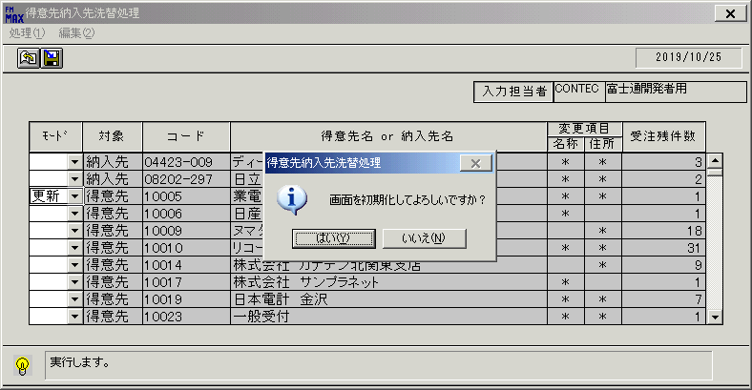
 |  |  | 操作内容 | 「はい」ボタンをクリックします。

 |  |  | ２．１．５． [得意先納入先洗替処理 ]ウィンドウ |  |  | 確認日 | 結果
 |  |  | 画面 | 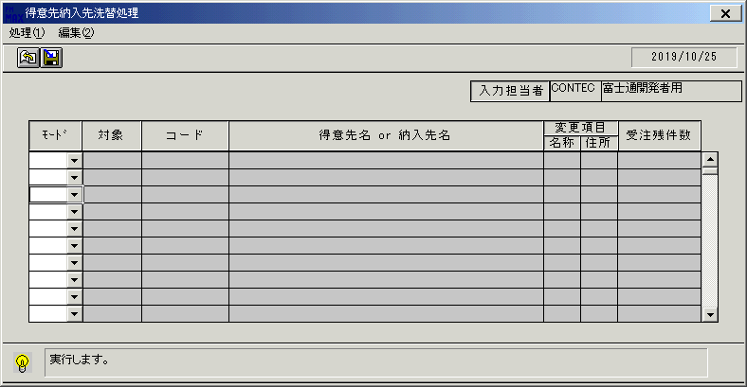
 |  |  | 操作内容 | しばらくすると初期画面に戻ります。

 |  |  | ２．１．６． [得意先納入先洗替処理 ]ウィンドウ |  |  | 確認日 | 結果
 |  |  | 画面 | 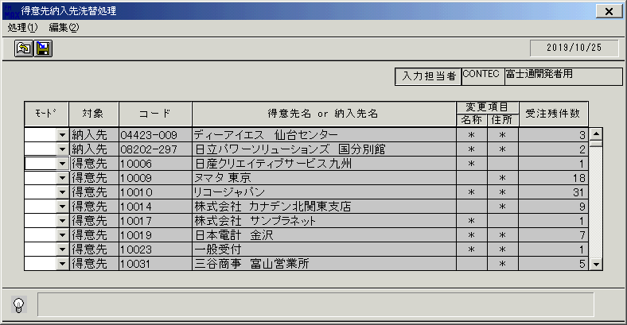
 |  |  | 操作内容 | 一覧表示されます。先ほど更新した得意先が一覧に表示されていないことを確認します。

画面(得意先納入先洗替処理)
画面項目説明 |  |  |  | ユーザ名：㈱コンテック殿 |  |  |  |  |  |  | ｼｽﾃﾑ名：新総合情報システム |  |  |  |  | ﾌﾟﾛｾｽID/名：販売システム |  |  | 作成日:２００８年１２月２５日
 |  |  |  |  |  |  |  |  |  |  | ｼﾞｮﾌﾞID/名：TNM／マスタメンテ |  |  |  |  | ﾌﾟﾛｸﾞﾗﾑID/名：TNMMT51/得意先納入先洗替処理 |  |  | 作成者：Ace) 走浦

 | 【画面項目説明】 |  | 画面名：得意先納入先洗替処理 |  |  |  |  |  |  |  |  |  | FormID：ＴＮＭＭＴ５１ |  | ﾓｰﾄﾞ |  | 初期表示時
 |  |  |  |  |  |  |  |  |  |  |  |  |  |  | 権限
 | № | 入出力項目名 |  |  | 入力 |  | 表示 | 属性 | 表示桁 | 入力桁 | レ | データソース |  | 項目名(初期値） |  |  |  | 項目説明
 |  |  |  |  | 必須 | 任意

 | 1 | 入力担当者（コード） |  |  |  |  | ○ | X | 6 |  |  |  |  | ログイン担当者コード |  |  |  | ログインした担当者コードを表示。
 | 2 | 入力担当者（名称） |  |  |  |  | ○ | NX | 20 |  |  | 担当者マスタ |  | 担当者名 |  |  |  | 担当者マスタ.担当者コード = ログイン担当者コード
 | 3 | （モード） |  |  | ○ |  |  | NX | 4 |  |  |  |  |  |  |  |  | "更新"か"削除"を選択する。
 | 4 | 対象 |  |  |  |  | ○ | X | 6 |  |  | 得意先納入先名称洗替ワーク |  | マスタ区分 |  |  |  | 1の場合"得意先"、2の場合"納入先"が表示される。
 | 5 | コード |  |  |  |  | ○ | X | 10 |  |  | 得意先納入先名称洗替ワーク |  | 得意先コード |  |  |  | 対象の得意先 or 納入先コードが表示される。
 | 6 | 得意先名 or 納入先名 |  |  |  |  | ○ | NX | 40 |  |  | 得意先マスタ |  | 得意先略称 |  |  |  | 得意先ﾏｽﾀ.得意先ｺｰﾄﾞ=得意先納入先名称洗替ﾜｰｸ.得意先ｺｰﾄﾞ
 |  |  |  |  |  |  |  |  |  |  |  | 納入先マスタ |  | 納入先略称 |  |  |  | 納入先ﾏｽﾀ.納入先ｺｰﾄﾞ=得意先納入先名称洗替ﾜｰｸ.納入先ｺｰﾄﾞ
 | 7 | [変更項目]名称 |  |  |  |  | ○ | X | 1 |  |  | 得意先納入先名称洗替ワーク |  |  |  |  |  | 名称１、名称２、略称が空白でない場合、
 |  |  |  |  |  |  |  |  |  |  |  |  |  |  |  |  |  | 洗替対象とし、"*"が表示される。
名称
ＩＤ
 | 8 | [変更項目]住所 |  |  |  |  | ○ | X | 1 |  |  | 得意先納入先名称洗替ワーク |  |  |  |  |  | 郵便番号、住所１、住所２、住所３、電話番号、FAX番号が空白で
 |  |  |  |  |  |  |  |  |  |  |  |  |  |  |  |  |  | ない場合、洗替対象とし、"*"が表示される。
 | 9 | 受注残件数 |  |  |  |  | ○ | 9 | 8 |  |  | 受注見出しトラン |  |  |  |  |  | 受注見出しトランの得意先コードか納入先コードと得意先納入先
 | 10 |  |  |  |  |  |  |  |  |  |  |  |  |  |  |  |  | 名称洗替ワークの得意先コードが一致する件数が表示される。
名称
ＩＤ
名称
ＩＤ
 | 11
 | 12
名称
ＩＤ
 | 13
 | 14
 | 15
 | 16
 | 17
名称
ＩＤ
 | 18
 | 19
 | 20
 | 21
 | 22
 | 23
 | 24
 | 25
 | 26
 | 27
 | 28
 | 29
 | 30
 | 31
 | 32
 | 33
 | 34
 | 35
名称
ＩＤ
名称
ＩＤ
 | 36
名称
ＩＤ
名称
ＩＤ
 | 37
 | 38
 | 39
 | 40
 | 41
 | 42

起動元EXE
システム情報
制御ファイル
データファイル

